좀비 종류
몬스터 종류 및 특성 데이터 (좀비 8종)
*모든 몬스터의 공격 방식은 **'몸통 박치기(플레이어와 충돌)'*로 동일하며, 특수한 CC기나 저항 능력 없이 순수 스탯으로만 구성됩니다. 기본 몬스터의 최대 크기는 1.2배(120%)로 제한됩니다.
분류 | 몬스터 명칭 | 외형 | 체력 배율 | 속도 배율 | 크기 배율 | 공격 배율 | 드랍 경험치 | 전투 특성
표준형 | 회사원 좀비 | 정장 | 1.0 (100%) | 1.0 (100%) | 1.0 (100%) | 1.0 (100%) | 1 (초록) | 무난한 기본 몬스터.
허약형 | 피서객 좀비 | 수영복 | 0.4 (40%) | 0.7 (70%) | 1.0 (100%) | 0.3 (30%) | 1 (초록) | 가장 맷집이 약하지만 다수로 몰려옵니다.
소형 | 좀도둑 좀비 | 줄무늬 티셔츠와 반바지 | 0.6 (60%) | 1.2 (120%) | 0.8 (80%) | 0.5 (50%) | 1 (초록) | 타격 판정이 좁고 재빠릅니다.
기동형 | 육상선수 좀비 | 초록색 스포츠 유니폼 | 0.8 (80%) | 1.35 (135%) | 1.0 (100%) | 1.0 (100%) | 3 (파랑) | 플레이어의 퇴로를 먼저 차단합니다.
암살형 | 탈옥수 좀비 | 주황색 죄수복 | 0.7 (70%) | 1.5 (150%) | 0.8 (80%) | 0.8 (80%) | 3 (파랑) | 최고 속도로 거리를 좁힙니다.
강화형 | 건설현장 좀비 | 안전모와 작업복 | 1.2 (120%) | 1.1 (110%) | 1.1 (110%) | 1.2 (120%) | 10 (보라) | 일반 좀비보다 조금 더 튼튼한 주력 보병.
방어형 | 경찰관 좀비 | 경찰 제복 | 3.0 (300%) | 0.6 (60%) | 1.2 (120%) | 1.5 (150%) | 10 (보라) | 느리지만 거대한 크기와 단단한 맷집.
중장갑 | SWAT 좀비 | 흑색 전술 장비 | 4.0 (400%) | 0.5 (50%) | 1.2 (120%) | 1.8 (180%) | 20 (빨강) | 압도적인 체력으로 밀고 들어오는 벽.

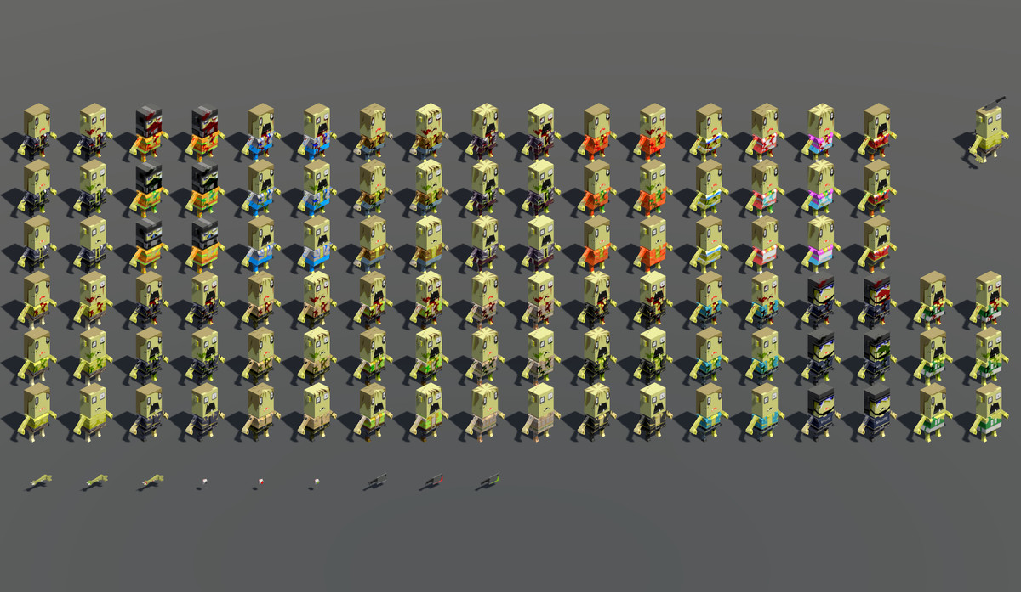
4 육상선수
1 회사원
2 피서객
7 경찰관
5 탈옥수
6 건설현장
8 SWAT
3 좀도둑
최종보스 도살자

